Sonuçlar
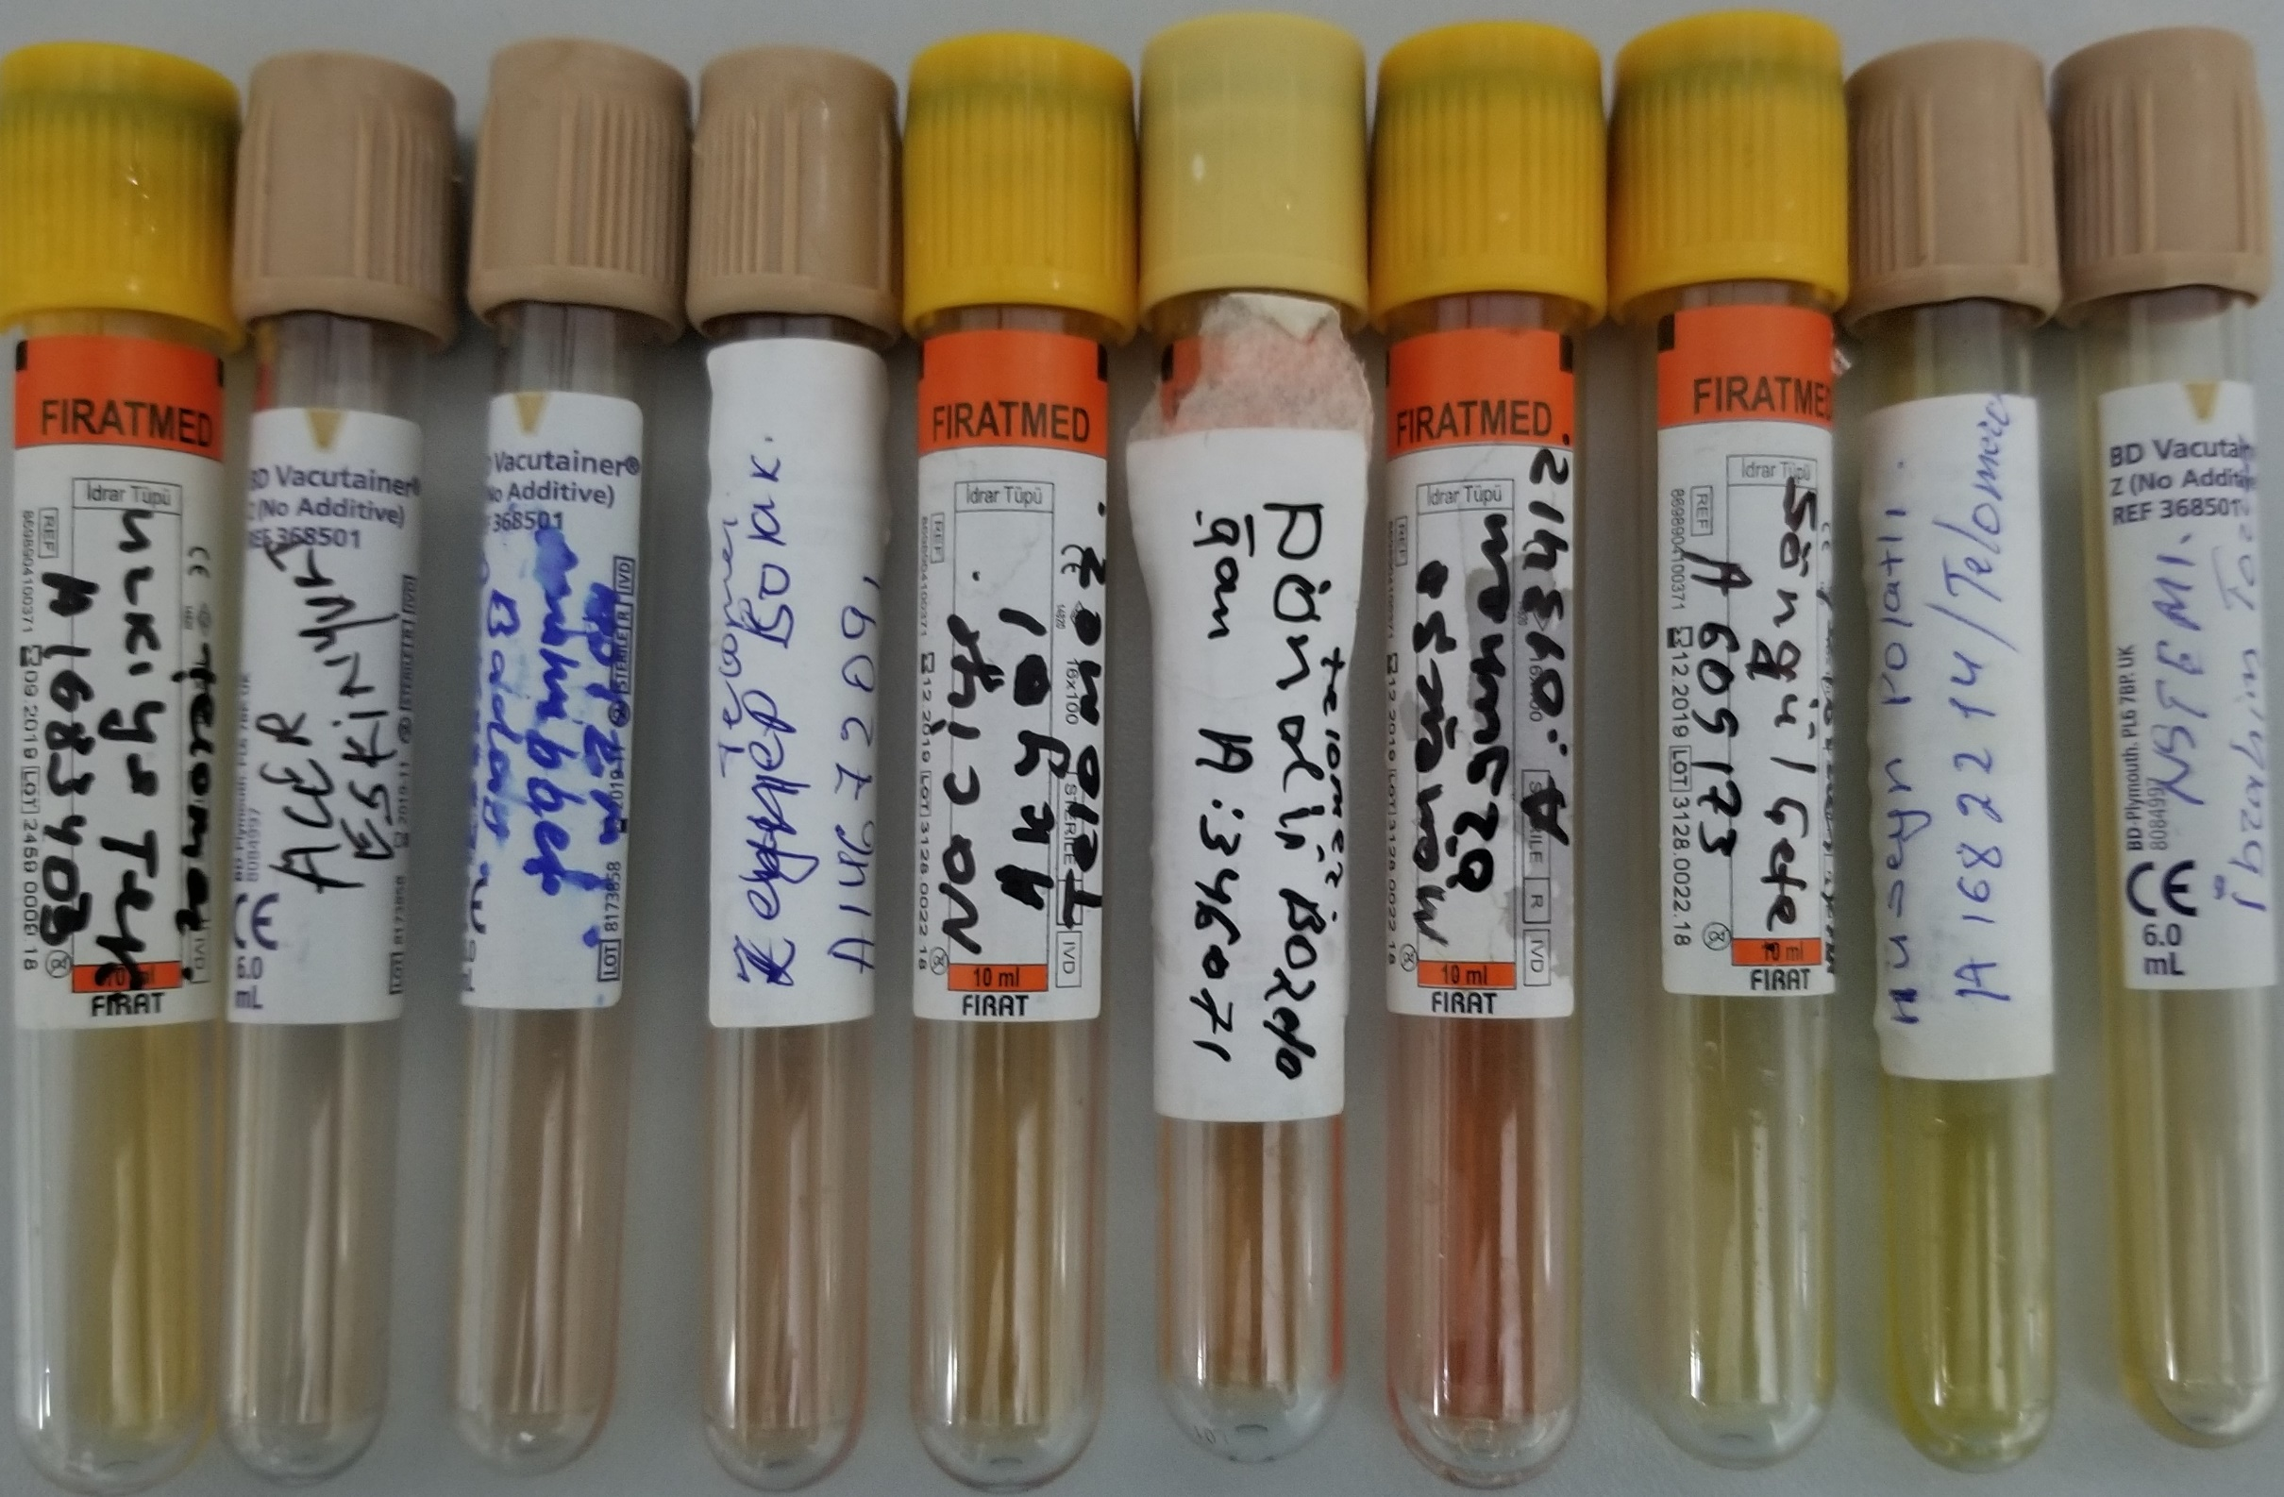
Numune Adı | TAS(mmol/L) | TOS (µmol/L) | OSI | Paraoxonase-1(U/L)
Ürkiye TEKE | 1.31 | 5.25 | 0.401 | 127
Acer ESKİYURT | 1.35 | 13.21 | 0.979 | 105 | Bu çalışmada "Relassay" marka kitler kullanılmıştır.
Muhabbet BADAY | 1.72 | 10.23 | 0.595 | 369 | TAS Kat.No: RL0017
Zeynep BOLAK | 0.74 | 11.59 | 1.566 | 235 | TOS Kat.Not: RL0024
Naciye AKYOL | 1.38 | 8.91 | 0.646 | 121 | Paraoxonase-1: RL0031
Döndü BOZDOĞAN | 1.36 | 8.48 | 0.624 | 84 | Çalışmanın yapıldığı cihaz: Mindray BS300
Menekşe ÖZGÜVEN | 1.31 | 18.36 | 1.402 | 434
Songül ÇETE | 1.11 | 3.01 | 0.271 | 508
Hüseyin POLATLI | 2.25 | 5.05 | 0.224 | 389
İbrahim TORUN | 1.21 | 3.58 | 0.296 | 793

